香港英國
POTATOSHIP QUOTATION HONG KONG TO UK AIR FREIGHT |  |  | 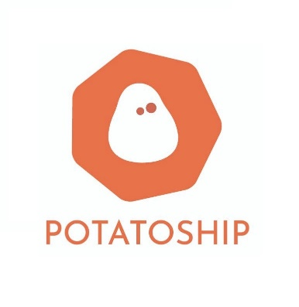 | <Your Logo>
寄貨地國家 | 香港
目的地國家 | 英國

項目 | 顧客輸入 (綠色方格資料) |  | 運費重量 (自動計算) | 總計(港幣)
重量
包裹實際重量(KG) | 4 | 包裹運費重量(KG) | 4.0 | $483.00
尺寸
包裹實際尺寸(CM) |  | 包裹體積重量(KG) | 10.5 | $1,198.00
長(CM) | 48
闊(CM) | 33
高(CM) | 33
其他收費 | 如需此服務 請輸入數目字"1" | 費用(港幣)
集運合箱服務連物料費(保留原包裝): 運費總數10% | 1 | 運費總數10% |  | $119.80
上門收件服務(10kg或以下) | 1 | $100.00 |  | $100.00
上門收件服務(10.1kg-40kg) |  | $150.00 |  | $0.00
備註: |  |  | 運費使用 | 體積重量計算
1. 此乃初步報價， 當我們收到您的包裹後， 會進行量度及磅重， 並透過客服告知最終運費。 2. 付款方式: FPS / PAYME / OCTOPUS / BANK |  |  | 運費 | $1,198.00
 |  |  | 其他收費總計 | $219.80
 |  |  | 總計 | $1,417.80

1. 每張申報物品價值不多於港幣1000 的訂單，會根據申報價值作出賠償，但運費並不會作出賠償 。如貨件價值太高，顧客需自行購買保險。若造成任何損失，顧客需自行承擔所有風險。
2. 每張申報物品價值多於港幣1000 的訂單，本公司每張訂單最高遺失賠償金額為港幣1000，但運費並不會作出賠償 。如貨件價值太高，顧客需自行購買保險。若造成任何損失，顧客需自行承擔所有風險。
3. 易碎品除經由本公司檢查及包裝外 (需付港幣200檢查費) ，否則不受保障 (即顧客自行包裝包裹不會受保障) 。如物品價值超過港幣1000建議顧客自行購買額外保險。
本公司保留對申報物品價值的最終決定權。

